未完成任务
编号 | 任务名称 | 任务描述 | 解决方案
 | 把客户改成多选，而切变成直接用下拉框来查看
 | ORACLE数据库连接数查询方法
 | 数据库连接池的连接数查询
 | 切换为阿里的数据库连接池

 | 手机导航(95%)
 | 美化单元框和ToggleButton

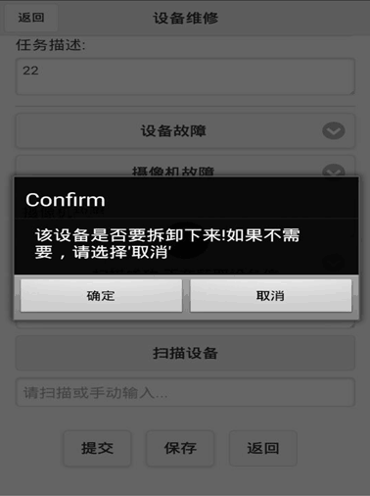
 | (推后)资产汇总表 |  | 1： 还有故障类型选择其他后，下面的故障原因就没东西选了
 | 建立存储过程 |  | 那个维修任务，我手工输入坏件好像不会弹出拆卸框框
 | 导出excel
 | 这几张报表只能财务经理看，通过财务经理的账号限制死，如果是财务经理就导出那些数据，否则就不导出
 | 老旧设备如何处理

 | 地图在IE9等其他浏览器器上进行测试，如果是不行 就给出提示，切换到chrome或者firefox，或者IE11
 | ie11测试没有问题
 | 轨迹回放 /map/TraceApp.jsp
 | alter table EMS_POLE modify latitude VARCHAR2(25 CHAR); alter table EMS_POLE modify longitude VARCHAR2(25 CHAR); alter table EMS_POLE modify latitude_orgin VARCHAR2(25 CHAR); alter table EMS_POLE modify longitude_orgin VARCHAR2(25 CHAR);

 | 使用折现工具画出经过的路径，然后使用BMapLib.LuShu来动态的规划汽车的经过距离。
 | http://developer.baidu.com/map/jsdemo.htm#c2_8
 | http://yingyan.baidu.com/demo.html看这个demo的源代码就知道了
 | map.addControl(new BMap.NavigationControl(opts));添加控制器

 | BMap.DrivingRoute主要作用是用来规划路线的，因为路书的途径点就是各个gps点位，所以使用自定义的点位就可以了
 | http://www.cnblogs.com/milkmap/archive/2011/08/26/2154627.html

 | 实时轨迹添加实时轨迹路线图。
 | 实时轨迹每当刷新数据的时候，就要先把前面已经存在的小车给去除掉

 | 在轨迹地图上显示点位信息(放到最后考虑)，条件通过一个悬浮框进行选择
 | 在地图上方一个悬浮的按钮，一点击就弹出选择条件，然后再上面选择进行查询
 | 移动端心跳检测开发
 | 实时监控轨迹图，所有正在运行的轨迹当选择后就显示在界面上

 | 轨迹纠偏(这个问题要关注，在界面上显示的效果如何)
 | http://bbs.lbsyun.baidu.com/forum.php?mod=viewthread&tid=103360 百度的几个demo查找下，那些点位是有问题的，进行漂移代码处理
 | 定位模式改成通过选择的option.setLocationMode(tempMode);//可选，默认高精度，设置定位模式，高精度，低功耗，仅设备
 | 轨迹追踪：按照设定的频率主动采集实时轨迹；
 | 轨迹存储：云端实现海量轨迹数据存储；
 | 轨迹查询：查询被追踪者实时位置、历史轨迹和里程；
 | 轨迹纠偏：云端对轨迹进行实时去噪、绑路（需申请开通）、抽稀处理，解决轨迹偏移问题；
 | 地理围栏：当被追踪者进入一定范围（圆形、多边形）的虚拟地理区域时，监控者可以接收到自动报警通知。；里面的空间关系判断，只能在android中使用，然后发消息到后台，然后再通知管理者 | http://developer.baidu.com/map/index.php?title=androidsdk/guide/tool

 | 在service中异步把gps信息发送http请求到后台。
 | 在插件中使用百度定时获取gps信息，然后在

 | 测试实时路径
 | 经纬度导入的时候报错看下

